Sheet2
เพิ่มข้อมูลวันเดือนปีที่รับงานเข้า I-Wis
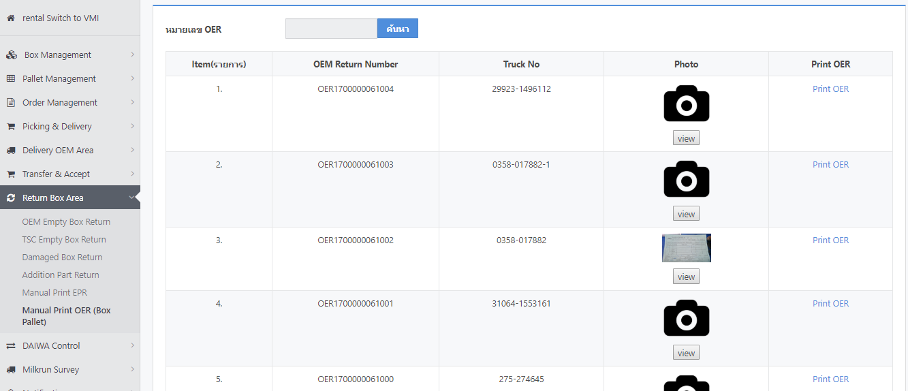
เพิ่มข้อมูลชื่อลูกค้า OEM

เพิ่มข้อมูลสามารถ Exprot Data เป็น Excel ได้

สามารถค้นหาข้อมูลย้อนหลังได้

